Sheet1
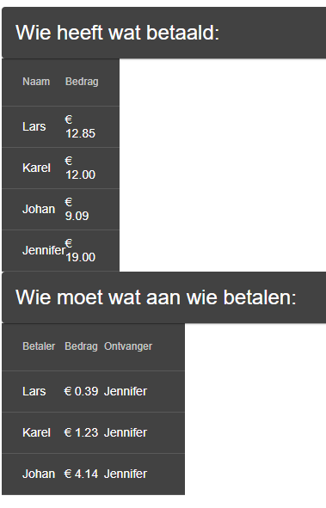
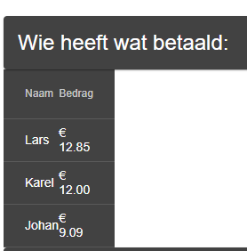
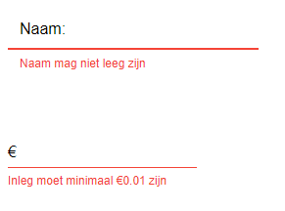
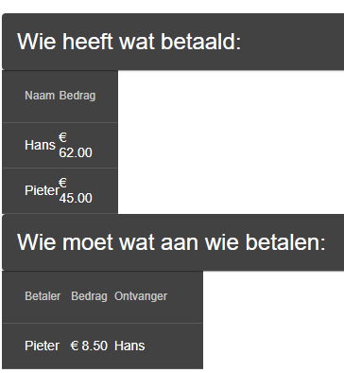
Test # | Beschrijving | Uitvoering | Verwacht resultaat | Behaalde resultaat | Voldoet?
1.0 | Het toevoegen van betalingen. | Meerdere betalingen invoeren in de applicatie met verschillende gegevens. | Betalingen worden getoond in een tabel met de juiste gegevens. | Tabel laat gegevens juist zien. (zie afbeelding 1) | Ja
1.1 | Het toevoegen van niet-hele bedragen. (bijv 19.99) | Meerdere niet-hele betalingen invoeren. | niet-hele betalingen worden geaccepteerd door de applicatie. | Tabel laat gegevens juist zien. (zie afbeelding 1) | Ja
2.0 | Het verrekenen van ingevoerde bedragen. | Meerdere betalingen invoeren met verschillende gegevens. | De verrekende betalingen worden getoond in een tabel. | Nieuwe tabel toont de verrekende bedragen. (zie afbeelding 3) | Ja
2.1 | Het combineren van betalingen van dezelfde persoon. | Betalingen invoeren met dezelfde naam. (in deze test zijn de volgende stappen genomen: Hans 50, Pieter 25, Hans 12, Pieter 20. | De applicatie combineerd bestaande betalingen met nieuwe betalingen met dezelfde naam. | De applicatie combineerd de betalingen en toont deze als 2 personen in plaats van 4 in de tabel. (zie afbeelding 4) | Ja
3.0 | Het invoeren van informatie die niet geaccepteerd zou moeten worden | Invoeren van namen bij bedragen en het leeglaten van de namen. | De applicatie geeft feedback op de foutieve ingave van informatie en slaat de opdracht niet op. | Feedback wordt gegeven via de UI. (zie afbeelding 2) | Ja

Afbeelding 3
Afbeelding 4
Afbeelding 1
Afbeelding 2

